测试用例
项目名称： | 软件特性测试
任务名称： | oE RISC-V 22.03-v1版本GIMP特性测试
任务编号 | 用例编号 | 关联用例编号 | 关联需求 | 用例名称 | 优先级 | 用例描述 | 前置条件 | 环境配置 | 操作步骤 | 输入数据 | 预期结果 | 评判标准 | 其他说明 | 设计人员 | 设计时间 | 测试结果 | 测试结论 | 测试人员 | 测试时间 | 附件
1 | TC00001 |  | 安装卸载 | GIMP安装 | 高 | 命令行安装GIMP | 使用preview oE RISC-V 22.03-V1 xfce镜像启动 | 物理机：Ubunntu 22.04.1 LTS x86_64 QEMU 6.2.0（通过sudo apt install qemu-system-misc安装） | 1、点击桌面terminal图标 2、输入dnf install gimp后回车 3、按y键确认 |  | GIMP成功安装 | 是否有正确回显 |  | 程龙灿 | 2022-10-11 | GIMP成功安装 | 通过 | 程龙灿 | 2022-10-12 | 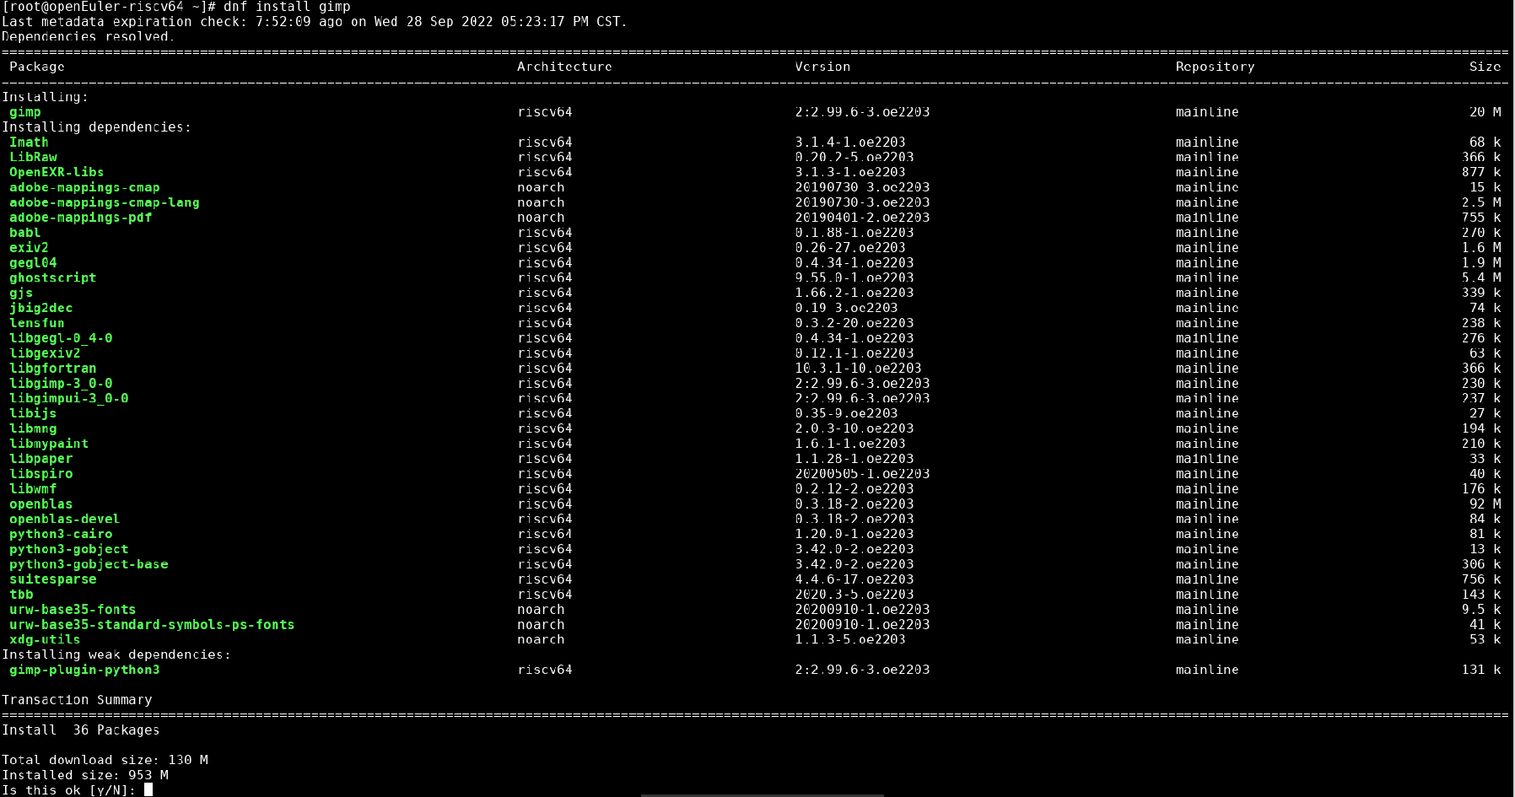
 | TC00002 |  |  | GIMP卸载 | 高 | 命令行卸载GIMP |  |  | 1、点击桌面terminal图标 2、输入dnf remove gimp后回车 3、按y键确认 |  | GIMP成功卸载 | 是否有正确回显 |  |  |  | GIMP成功卸载 | 通过 |  |  | 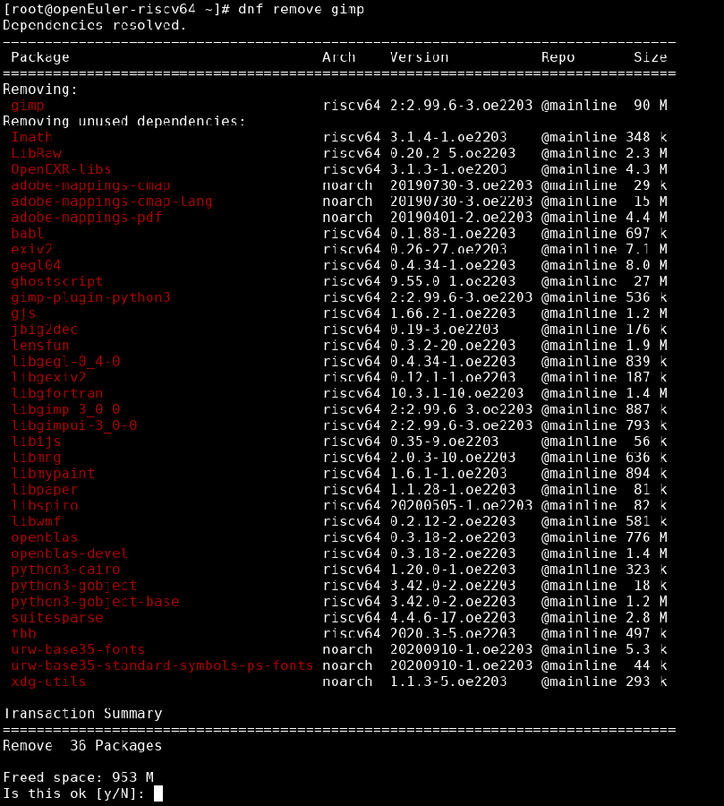 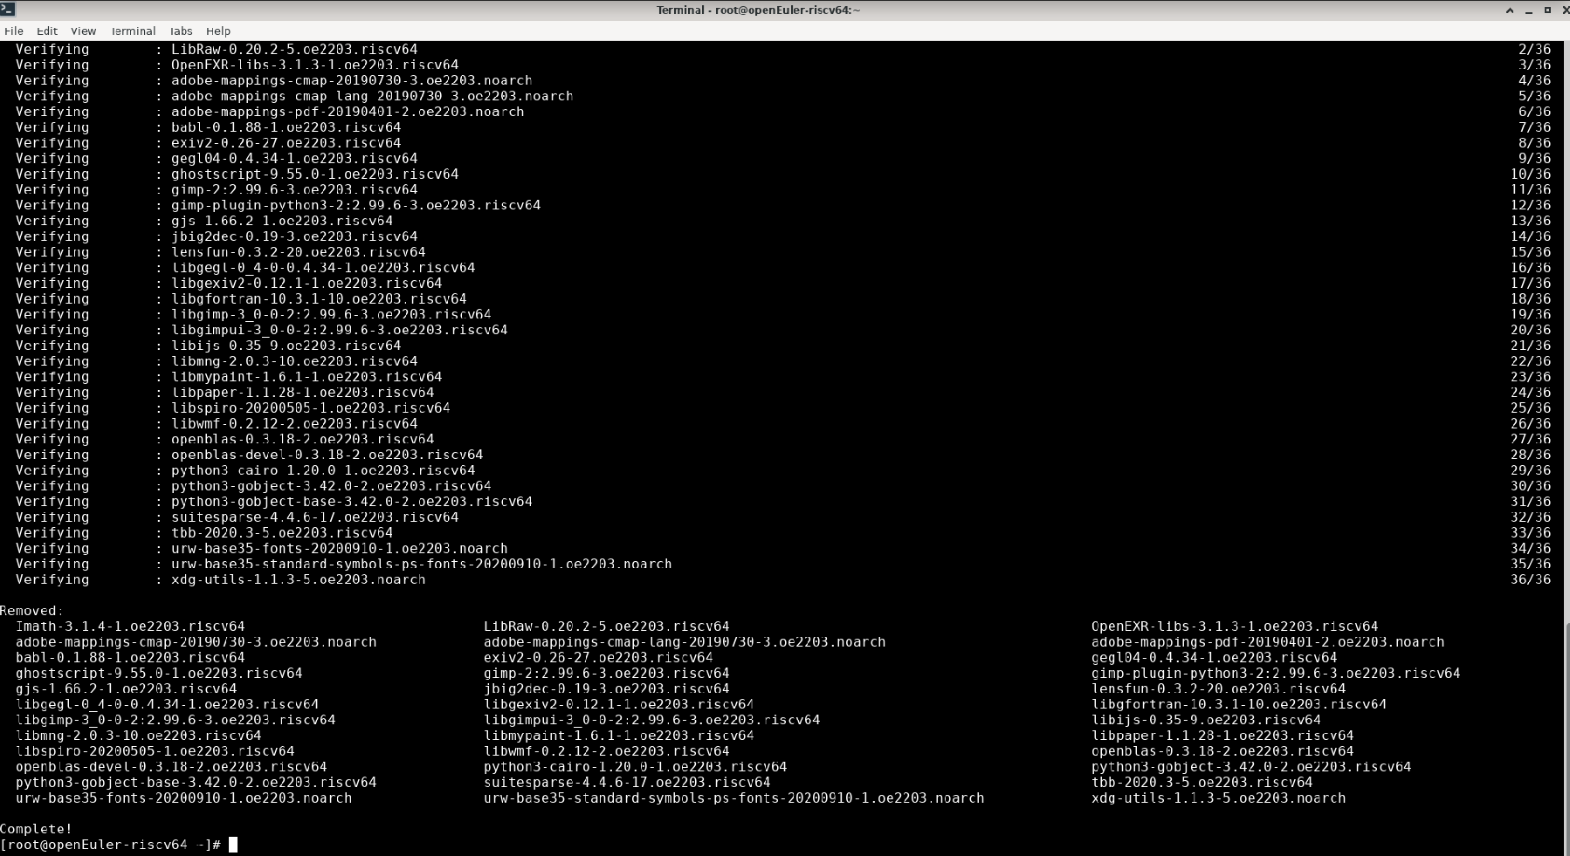
2 | TC00003 |  | 软件启动 | GIMP启动 | 高 | 启动GIMP |  |  | 1、点击桌面terminal图标 2、输入gimp后回车 |  | GIMP成功启动 | 系统是否弹出GIMP主界面 |  |  |  | GIMP成功启动 | 通过 |  |  | 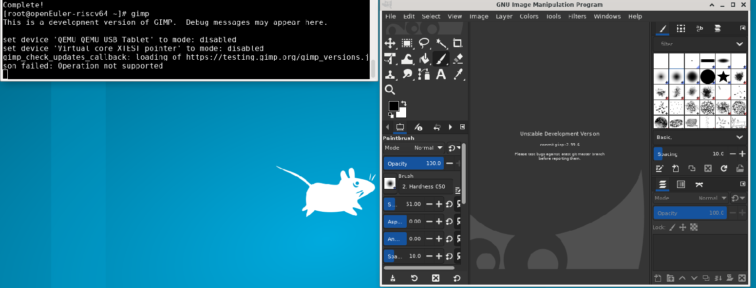
3 | TC00004 |  | 软件功能 | GIMP打开图像 | 高 | 通过GIMP打开图像文件 |  |  | 1、打开gimp 2、、依次点击File>Open,选取图像文件后点击右上角Open按钮 |  | 图像成功打开 | 主界面是否出现图像 |  |  |  | 图像成功打开 | 通过 |  |  | 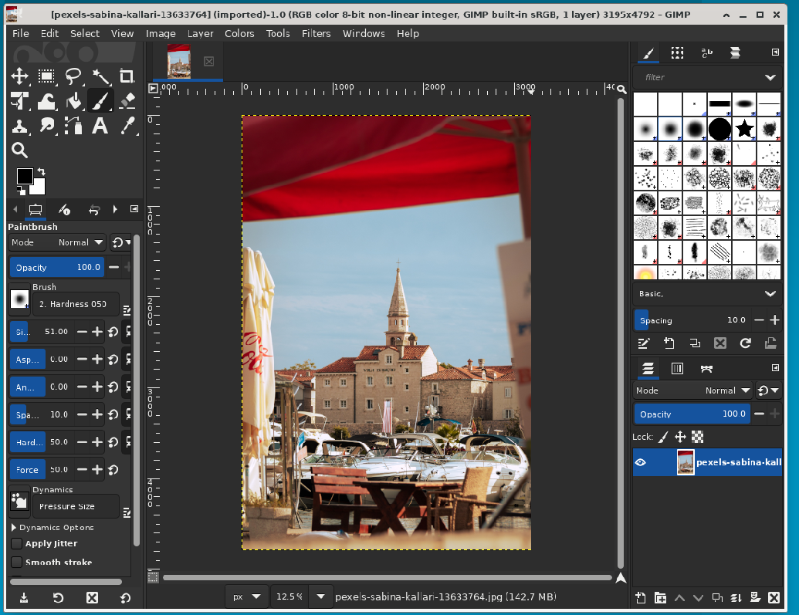
 | TC00005 |  |  | GIMP图像缩放 | 中 | 通过GIMP缩放图像文件 |  |  | 1、找到底部栏中数字百分比一栏，修改数字后按下Enter |  | 图片尺寸发生改变 | 图片尺寸通过标尺查看有改变 |  |  |  | 图片尺寸发生改变 |  |  |  | 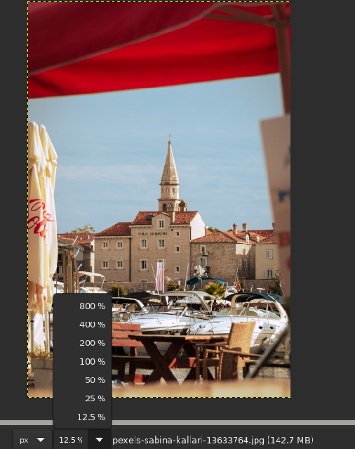 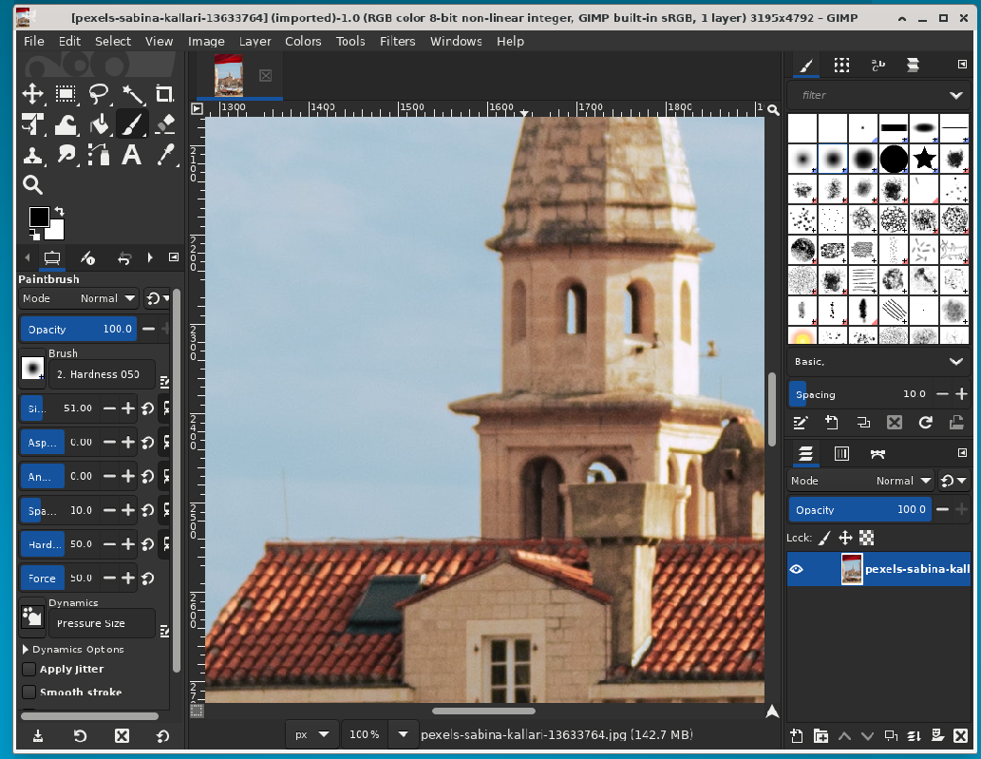
 | TC00006 |  |  | GIMP窗口模式切换 | 中 | 切换GIMP窗口模式 |  |  | 1、点击菜单栏中的windows 2、点击Single-Window Mode一栏使þ变为¨ |  | 单窗口模式切换为多窗口模式 | 窗口是否变多 |  |  |  | 在系统加载后窗口变为三个，分别为左侧的Toolbox -Devices栏、中间的图像栏以及右侧的Brushes - Layers栏 | 通过 |  |  | 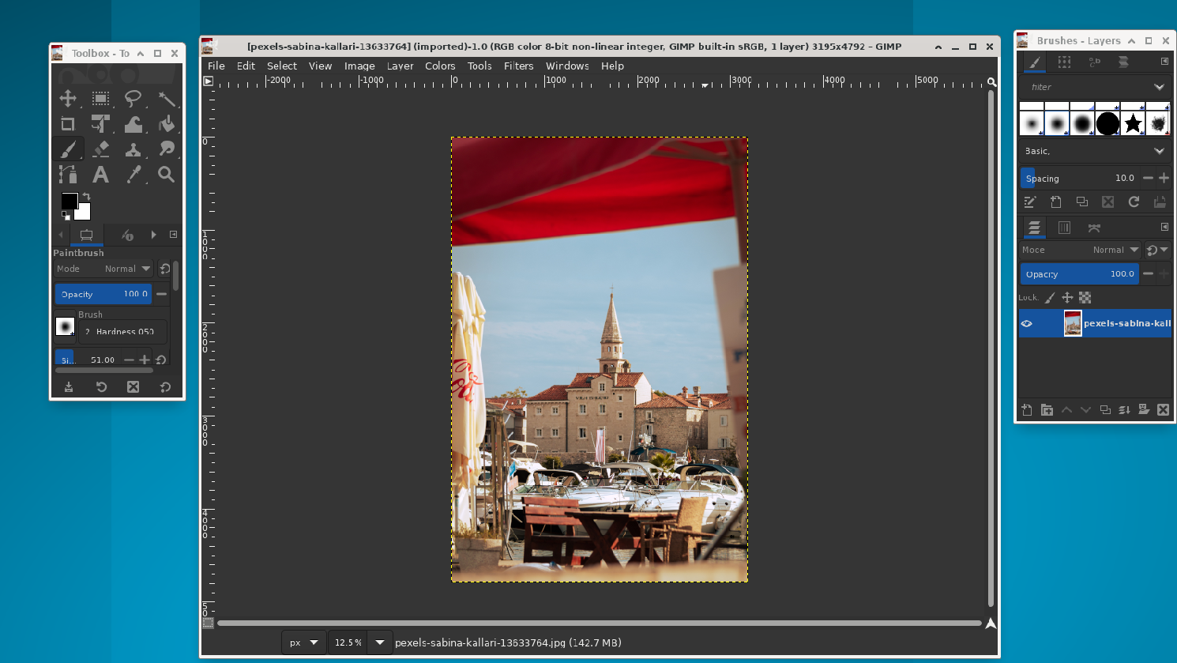
 | TC00007 |  |  | GIMP更改图像大小 | 中 | 通过GIMP更改图像文件尺寸 |  |  | 1、依次点击菜单栏中的Image>Scale Image 2、在弹出的对话框中填写数值后点击Scale |  | 图像大小更改成功 | 根据标尺判断 |  |  |  | 图像大小更改成功 | 通过 |  |  | 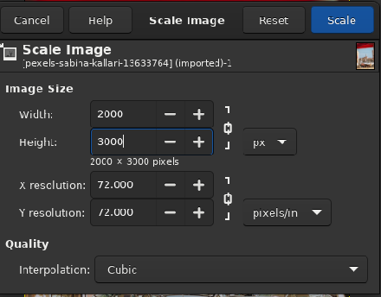 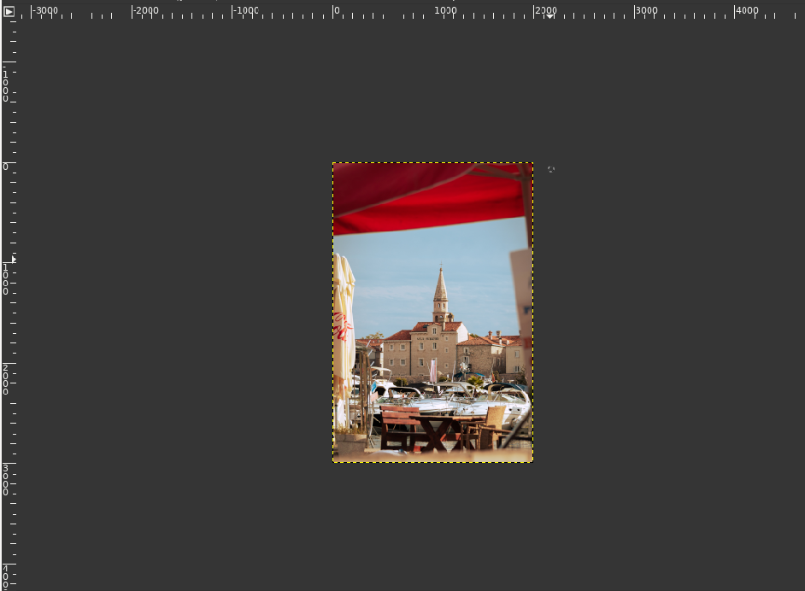
 | TC00008 |  |  | GIMP压缩图像 | 中 | 通过GIMP压缩图像文件大小 |  |  | 1、依次点击File>Export AS 2、在弹出的对话框中修改图片名并把类型修改为JPG，点击Export 3、修改Quality中的数值后点击Export |  | 图像压缩成功 | 对比压缩前后图像大小 |  |  |  | 图像压缩成功 | 通过 |  |  | 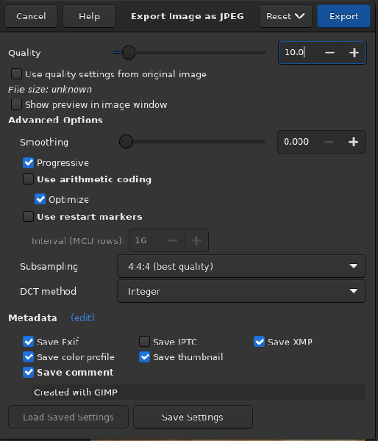 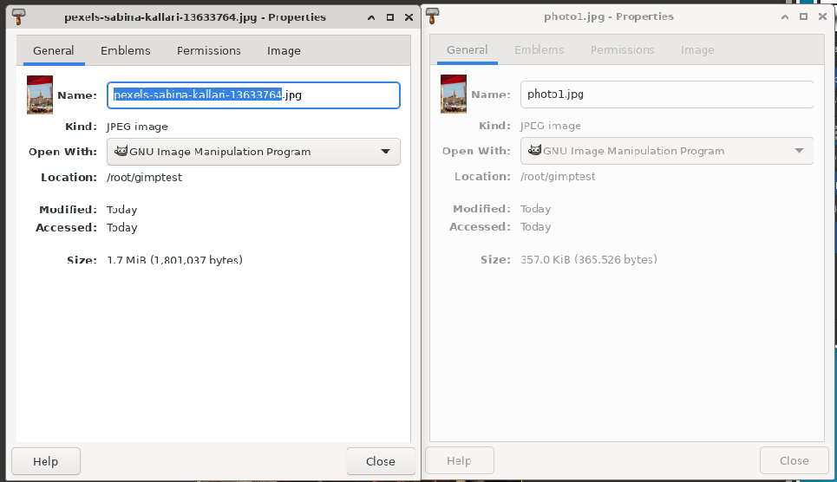
 | TC00009 |  |  | GIMP垂直翻转图像 | 低 | 通过GIMP垂直翻转图像文件 |  |  | 1、依次点击Tools>Transform Tools>Filp 2、按住CTRL键并点击图像使其翻转 |  | 图像垂直翻转 | 查看图像变化 |  |  |  | 图像垂直翻转 | 通过 |  |  | 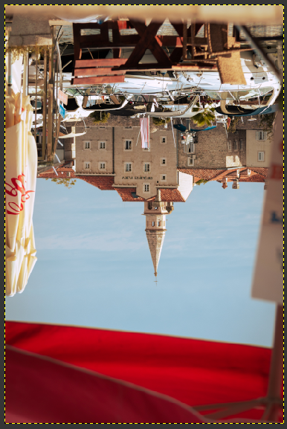
 | TC00010 |  |  | GIMP水平翻转图像 | 低 | 通过GIMP水平翻转图像文件 |  |  | 1、依次点击Tools>Transform Tools>Filp 2、点击图像使其翻转 |  | 图像水平翻转 | 查看图像变化 |  |  |  | 图像水平翻转 | 通过
 | TC00011 |  |  | GIMP画图 | 低 | 通过GIMP进行绘图 |  |  | 1、依次点击File>New 2、在工具箱中选择绘画工具为Paintbrush 3、在画布用鼠标写出oeRV |  | 画图成功 | 画布上是否有图像 |  |  |  | 画图成功 | 通过 |  |  | 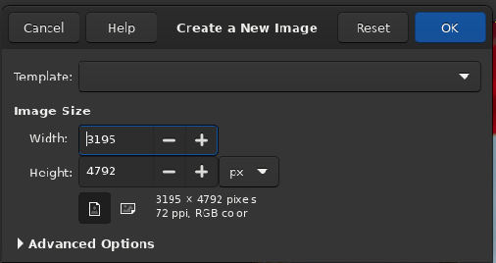 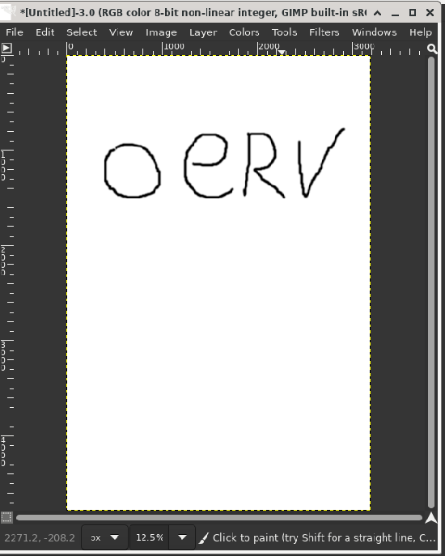
 | TC00012 |  |  | GIMP裁剪图像 | 中 | 通过GIMP裁剪图像文件 |  |  | 1、依次点击Windows>Dockable Dialogs>Tool Options使工具选项可见 2、依次点击Tools>Transform Tools>Crop 3、通过鼠标拖拽选择裁剪区域 4、双击所选区域完成裁剪 |  | 图像裁剪成功 | 裁剪后图像是否达到预期 |  |  |  | 图像裁剪成功 | 通过 |  |  | 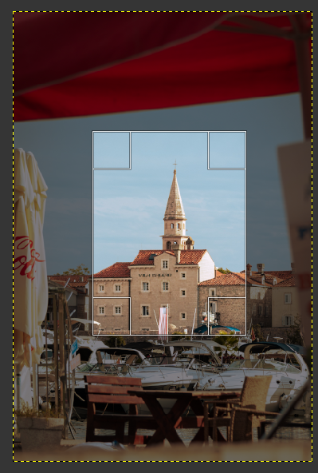 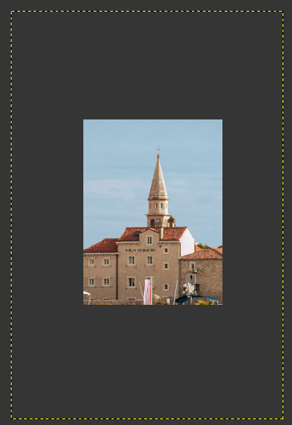
 | TC00013 |  | 缺陷验证 | GIMP帮助手册 | 低 | GIMP帮助手册是否能正常打开 |  |  | 1、点击HELP>help |  | 能够正常打开 | 是否有窗口弹出 |  |  |  | 无法正常打开 | 不通过 |  |  | 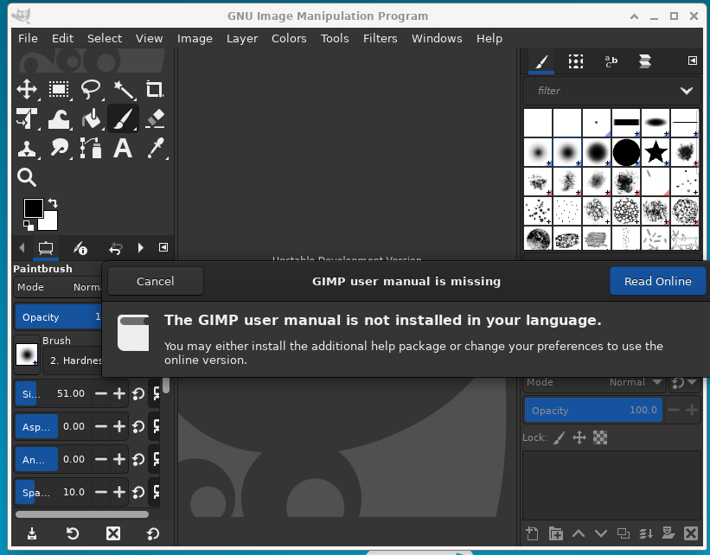
 | TC00014
 | TC00015
 | TC00016
 | TC00017
 | TC00018
 | TC00019
 | TC00020
 | TC00021
 | TC00022
 | TC00023
 | TC00024
 | TC00025
 | TC00026
 | TC00027
 | TC00028
 | TC00029
 | TC00030
 | TC00031
 | TC00032
 | TC00033
 | TC00034
 | TC00035
 | TC00036
 | TC00037
 | TC00038
 | TC00039
 | TC00040

